Reporte T. Valores
SIGCMA
Consejo Superior de la Judicatura Dirección Ejecutiva de Administración Judicial Unidad de Recursos Humanos Unidad Gestión Financiera y Presupuestal

PÓLIZA DE SEGURO DE TRANSPORTE AUTOMÁTICA DE VALORES
FORMATO N° 4. AVISO DE TRANSPORTE DE VALORES
DIRECCIÓN SECCIONAL: NIVEL CENTRAL |  |  |  |  |  |  | MES: |  | AÑO:

FECHA DEL DESPACHO (a) |  |  | DESCRIPCIÓN DE LOS TÍTULOS VALORES (b) | VALOR DEL DESPACHO (c) | TRAYECTO (d) |  |  |  | MEDIO DE TRANSPORTE (e)
 |  |  |  |  | DESDE |  | HASTA |  | Funcionario | Vehículo Entidad | Vehículo del Funcionario
 |  |  | PRIMERA SALIDA - 30 DE MARZO
1
2
3
4
5
6
 |  |  | TOTAL
 |  |  | SEGUNDA SALIDA -
1
2
 |  |  | TOTAL | $ 0
PRIMERA SALIDA -
1
 |  |  | TOTAL | $ 0
 |  |  | TOTAL MES | $ 0

 | OBSERVACIONES: El señor xxx con C.C. xxx de xxx, es la persona que tiene a su cargo el transporte de valores, representados en cheques y es el responsable de informar vía correo electrónico de manera anticipada la salida con un cheque que supere los $300 millones de pesos.

Límite máximo por despacho: $300.000.000

 | FIRMA DIRECTORA EJECUTIVA O SECCIONAL |  |  |  |  | FIRMA DIRECTOR UNIDAD DE PRESUPUESTO

 | FIRMA TESORERO (A) O PAGADOR (A) |  |  |  |  | AUXILIAR RESPONSABLE (Funciones de Mensajero)

 |  |  |  |  |  |  |  | Con copia: Dpto. Contabilidad

INSTRUCCIONES PARA DILIGENCIAR EL REPORTE

Recuerde que el diligenciamiento de este formato es importante para realizar el seguimiento y ajuste mensual de las movilizaciones de dinero y/o títulos valores contemplado en el Manual de Seguros de la Entidad (Numeral 4.1. Reporte Mensual de Novedades y Numeral 9.2. Aviso de Despachos). El presente reporte debe enviarse dentro de los cinco (5) días hábiles de cada mes a la DEAJ.

BIENES QUE SE REPORTAN: Los despachos de dineros y/o títulos valores, cajas menores que físicamente se trasladan puedan afectar la póliza automática de transporte de valores, movilizados por funcionarios o en vehículos de propiedad de la Entidad, o en vehículos de sus funcionarios, con autorización previa y escrita, a un destino específico y viceversa.
La póliza ampara las movilizaciones entre dependencias del asegurado y/o hasta, bancos o corporaciones, casas de cambio o entidades con las cuales se tenga interés con las transacciones de la Entidad, en cualquier medio de Transporte (mensajero particular (funcionario), terrestre, aéreo, marítimo, fluvial y/o férreo)

Dirección Seccional: Indique el nombre de la Seccional a cargo de la movilización.
Mes: Incluya el mes al que corresponden los despachos realizados.
Año: Incluya el año correspondiente.
a) | Fecha de Despacho: Indicar el día, mes y año (dd/mm/yyyy) en el que se realizó el despacho de los títulos valores.
b) | Descripción de los títulos valores: detalle de los dineros y títulos valores que se transportan (Cajas menores, Cheques de Fondos Especiales y Cobro Coactivo).
c) | Valor: Corresponde a la sumatoria del valor de los títulos valores que fueron transportados.
d) | Trayecto: Se debe indicar el lugar de origen, desde donde salen los títulos valores y el lugar de llegada o sitio donde se entregaron los mismos o viceversa.
e) | Medio de Transporte: Marque con una (X) dependiendo del medio utilizado para realizar el transporte de valores.
 | En el campo de observaciones indique el nombre del mensajero (funcionario) quien realiza la movilización con cargo y documento de identidad. Si la movilización se realiza en un vehículo, indicar el nombre de la persona responsable y la placa del vehículo correspondiente.
Se debe tener en cuenta que ningún despacho o movilización de títulos valores en un solo vehículo, debe superar el límite de $250.000.000. Lo anterior, con el fin de evitar que la Entidad en caso de siniestro, tenga que asumir el valor que exceda el límite asegurado.
En caso que el despacho supere el límite, se debe informar inmediatamente a la compañia seguros.
Si una empresa transportadora o una firma especializada moviliza títulos valores de la Entidad, es responsabilidad de ellos asumir el riesgo en seguros, por tanto citados despachos no deben incluirse en el presente reporte.

IMPORTANTE.
Sólo se debe diligenciar un formato por mes.
Es responsabilidad de la Dirección Seccional velar por que todas las novedades que se reporten estén debidamente soportadas, esto con el fin de reportar valores reales a la compañía de seguros.
El presente reporte debe ser firmado por los funcionarios responsables de la información.

En caso de inquietudes comuníquese con la Dirección Ejecutiva de Administración Judicial (Nivel Central – DEAJ) al telefono 57(1) 3127011 ext. 7184 o la Unidad de Intermediarios de Seguros ext 7256.

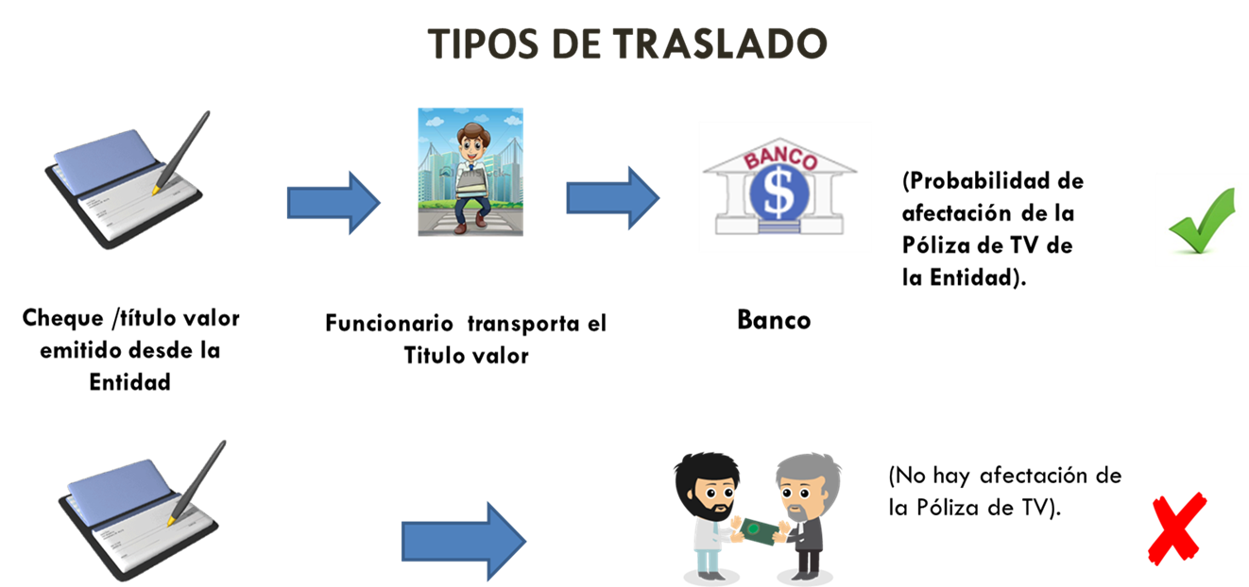

 | CÓDIGO F-AFP-01 | ELABORÓ LÍDER DEL PROCESO |  | REVISÓ SIGCMA - CENDOJ |  | APROBÓ COORDINACIÒN NACIONAL DEL SIGCMA
 | VERSIÓN 0 | FECHA 18/04/2023 |  | FECHA 01/06/2023 |  | FECHA 12/07/2023

